製品
 |  | （仮）バス用シールド

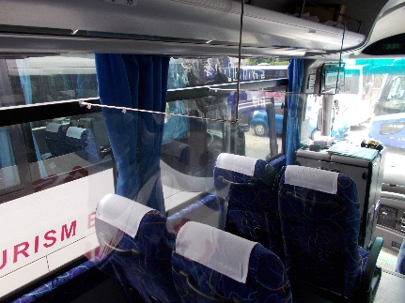 |  |  | ■ 座席シールド
 |  |  |  | 1個 ２，420円

 |  |  |  | 付属品：ステンレスハンガー
 |  |  |  | ハンガー補助棒
 |  |  |  | 60㎝フィルム・取付ピン
 |  |  |  | マジックテープ

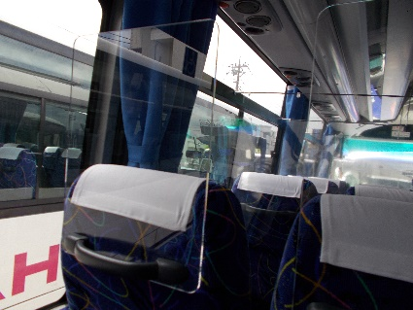 |  |  | ■ 座席アクリルシールド
 |  |  |  | 1個 ４，５００円

 |  |  |  | 付属品：角丸加工アクリル

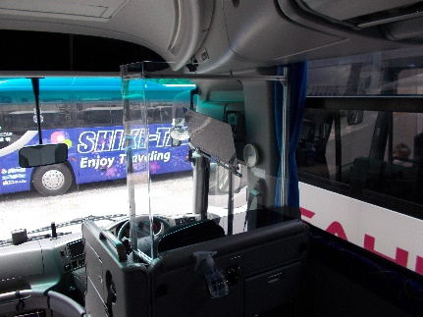 |  |  | ■ 運転席シールド
 |  |  |  | 1個 ５１，０００円

 |  |  |  | 付属品：曲げ加工アクリル
 |  |  |  | 枠ステイ
 |  |  |  | 取付ネジ

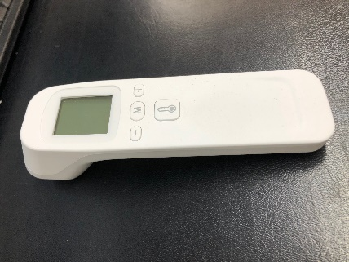
 |  |  | ■ 非接触型温度計（イメージ）
 |  |  |  | 1個 ５，０００円

 |  |  |  | 付属品：なし

 | 販売元：株式会社ポケットカルチャー
 | 〒103-0016 東京都中央区日本橋小網町16-1 タナベビル２F
 | TEL:03-5623-9302 FAX:033249-3005

